Sheet1
menu | 保存・取込 |  | 商品関係 |  | コンテナ関係 |  | 工場関係
basic status | 予定 | → | 永康 | → | 倉庫着 | → | 検品 | → | エア便 | → | 輸出 | → | 通関 | → | 日本着 | → | 会計
 | OEM |  |  |  |  |  |  |  | コンテナ | → |  |  |  |  |  |  | 返品
 | 発注待 |  | 直送 | → | → |  | 現地検品 |  | メーカー直送 → |  |  |  |  |  |  |  | 済
one button | 未定
data | 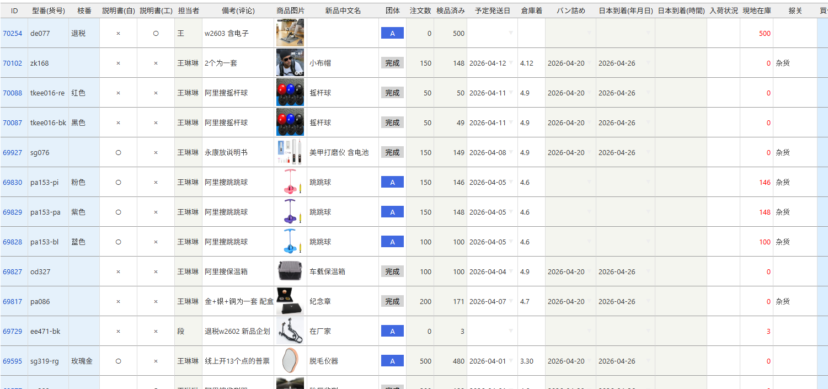

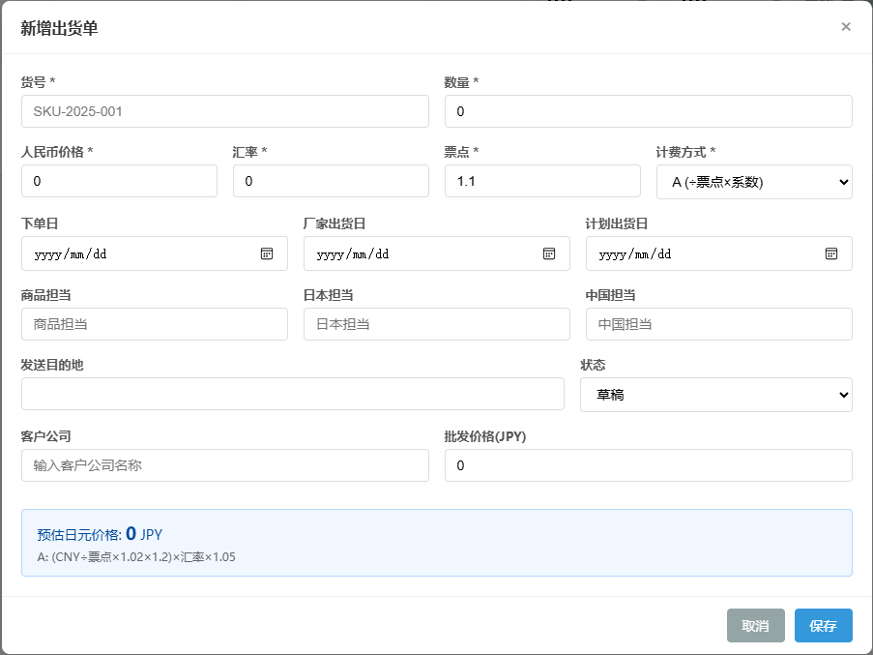
予定 |  |  |  |  |  |  |  |  |  |  |  |  | 商品コードや商品に関する情報
OEM |  |  |  |  |  |  |  |  |  |  |  |  | 商品サイズ・重量、梱包サイズ・重量
発注待 |  |  |  |  |  |  |  |  |  |  |  |  | 段ボール入数、段ボールサイズ・重量
 |  |  |  |  |  |  |  |  |  |  |  |  | 注文者
 |  |  |  |  |  |  |  |  |  |  |  |  | メーカー・工場情報
 |  |  |  |  |  |  |  |  |  |  |  |  | 期限、担当者
 |  |  |  |  |  |  |  |  |  |  |  |  | 1688注文ID、商品情報HPアドレス

 |  |  |  |  |  |  |  |  |  |  |  |  | ＜ステータスについて＞
 |  |  |  |  |  |  |  |  |  |  |  |  | 新規は予定またはOEMに入れる。
 |  |  |  |  |  |  |  |  |  |  |  |  | 内容が埋まってOKなら、発注待に移動。
 |  |  |  |  |  |  |  |  |  |  |  |  | 最低必要条件は馬さん、張雲さんと確認。

商品尺寸管理 | https://ys.f5.si/orderm/index.php?room=item_size |  |  |  |  |  |  |  | 登録のある商品コードは以下表からサイズを取得

货物发送整理 | https://ys.f5.si/orderm/index.php?room=list8 |  |  |  |  |  |  |  | 登録のある商品コードは以下より情報を取得。材質や票点、工場など。
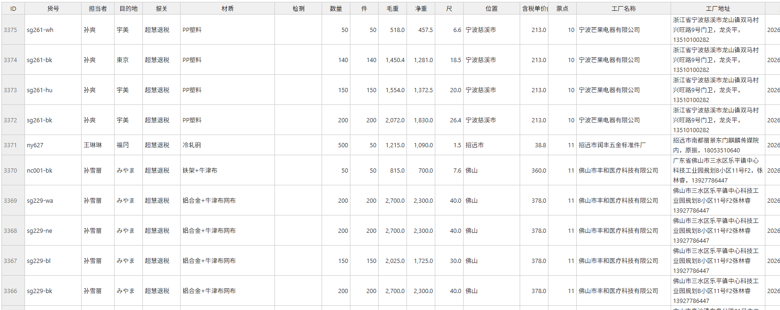

永康 | 1688またはその他の工場などに注文をしたら、永康か直送を選択してステータスを移動する。
直送

倉庫着 | 到着貨物の管理をどうするか。
 | 1688mpみたいに、スマホの専用画面を作成し到着個数を入力するか。

検品 | 永康で検品表を作成しているとの事、サンプル貰って検品表を出力できるようにする。
 | 検品終わったか、不良が何個あるか、不良の写真アップロードをできるようにする。

現地検品 | 検品の必要な地域、時期などを表示できるようにする。
 | 現地検品に移動してから、一定の期間で確認のメールを送信するなど。
 | どのタイミングで、どのようなリストを送信するかは相談。

エア便 | サイズ、個数などで、エア便推奨かどうかを表示する。
コンテナ
メーカー直送

発送 | 現地コンテナ管理している人が、どの商品をどのコンテナに入れたら入力できるようにする。
 | スマホの専用画面を作成し、できるようにする？

通関 | 通関書類を出力できるようにする。

日本着 | 倉庫での確認書類を出力できるようにする。 |  |  |  |  |  | https://ys.f5.si/orderm/index.php?room=hlist_print
 | 個数確認などの方法も追加？
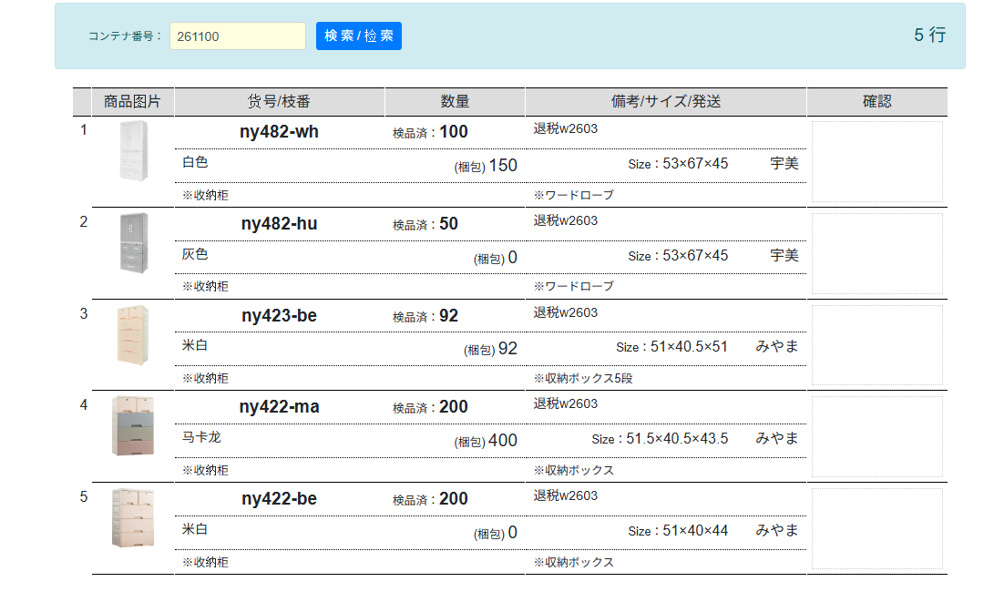

线下订单管理 | https://ys.f5.si/orderm/index.php?room=list6

货柜编号

会計 | 会計書類を出せるようにする。どこまでのデータが必要が現地に聞き取り必要。

返品 | 1688注文IDなどで、工場に返品の連絡をし、返品、返金、不可などの対応を管理する。

済

